SS Closeouts
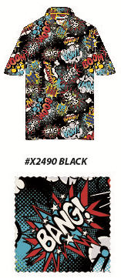
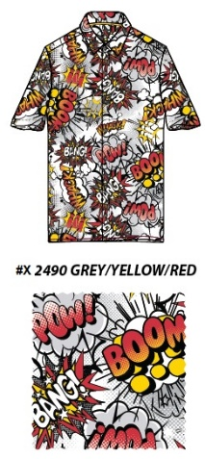
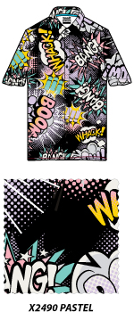
Peached Micro Sun Protect Wovens

In stock | Style | Color | ATS

 | D2249-X2592 | Black | 2,986
 | D2249-X2591 | Black/Multi | 4,138
 | D2249-X2590 | Black/Multi | 7,116

 |  |  | 14,240

In stock | Style | Color | ATS

 | D2249-X2490 | PASTEL | 3,688
 | D2249-X2038 | Grey Scale 3 | 4,434
 | D2249-X2622 | Multi | 3,270
 | D2249-X2040 | Pastel | XXX
 | D2249-X2490 | Black Multi | 5,490
 | D2249-X2490 | Black 1 | 4,134
 | D2249-X2490 | Grey/Yel/Red | 4,896
 | D2249-X2614 | PASTEL | 3,318

 |  |  | 29,230

